상품제안서
맞춤제작 포토 솜매트 | 상품코드: S40825

 |  |  |  |  |  |  | 02-713-8555 | www.synergygift.co.kr
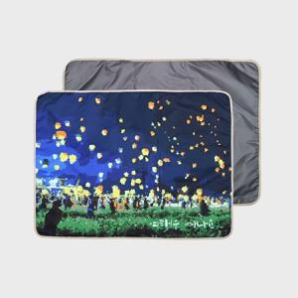 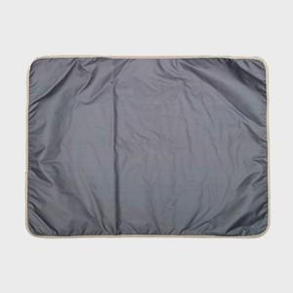 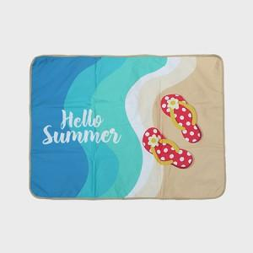

【상세/제작정보】 | <p><span style="font-size: 14pt;">※ 규격별 단가 상이하여 주문전 문의바랍니다.</span></p>

【인쇄/포장옵션】 | 풀칼라 / OPP(비닐)

【공급단가】 | 수량 | 100~ | 300~ | 500~ | 1,000~ | 3,000~
*VAT별도 | 73x100 | 11,250원 | 10,980원 | 10,530원 | 10,260원 | 9,990원
 | 73x140 | 15,620원 | 15,250원 | 14,620원 | 14,250원 | 13,870원
 | 90x140 | 19,620원 | 19,150원 | 18,360원 | 17,890원 | 17,420원
 | 100x140 | 21,750원 | 21,220원 | 20,350원 | 19,830원 | 19,310원

【상품 URL】 | https://www.synergygift.co.kr:443/src/goods_detail.php?gdno=40825

